Sheet1
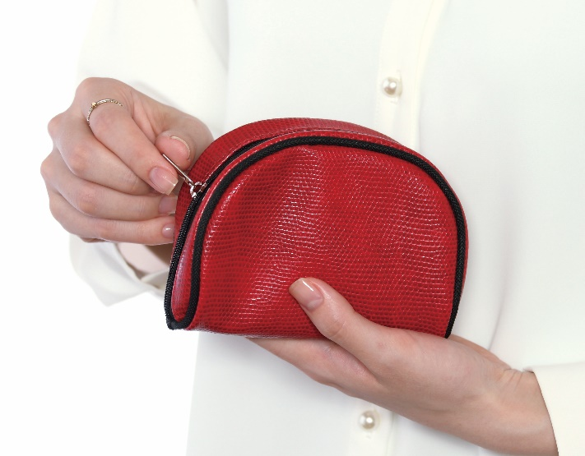
提 案 書

アクセサリーポーチ |  | 参考上代 | ¥680 | 販売価格
 |  | （税別） |  | （税別）
【JAN】 | なし
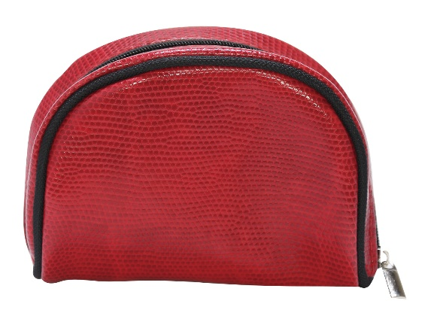 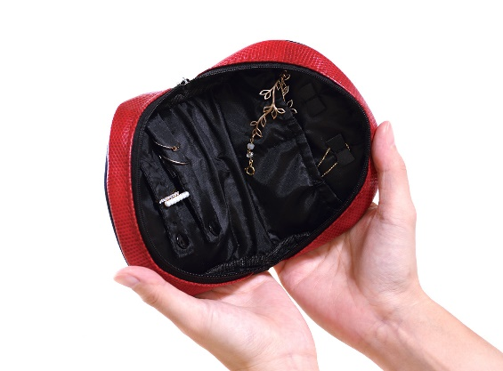 |  |  | 【品番】 2035-60 【本体サイズ】 125×45×100mm・52g 【パッケージサイズ】 170×50×140mm・54g 【個装形態】 PP袋入 【材質】 PU 【入数】 200 【商品説明】 ワインレッドで女性さが漂う上品なポーチ 【生産国】 中国

